3.S. 1. K Ders Dağılımı


 | T. C.
 | KARABÜK ÜNİVERSİTESİ
 | TIP FAKÜLTESİ
 | 2018-2019 ÖĞRETİM YILI 3. SINIF PROGRAMI

 | Ders Dönemi: 3. Sınıf. Dahili Tıp Bilimlerine Giriş
 | Ders Kurulu: 3.1. Ürogenital Sistem ve Obstetrik Kurulu
 | (09 Eylül2019 – 25 Ekim 2019)

 | (6 Hafta)

Dekan |  | Prof. Dr. Mustafa YAŞAR
Dekan Yardımcıları |  | Öğ.Üyesi. Dr. M. Kamil TURAN - Öğ.Üyesi. Dr. Zulal ÖNER
Baş Koordinatör |  | Prof. Dr. Tahir KAHRAMAN
Sınıf Koordinatörü |  | Öğ.Üyesi. Dr. Namık BİLİCİ
Koordinatör Yardımcısı |  | Öğ.Üyesi. Dr. Aziz Ahmad HAMİDİ
Ders Kurulu Sorumlusu |  | Prof. Dr. Hakkı Uğur ÖZOK

 | 3.1. Disiplinlere göre ders sayısı dağılımı

 | BÖLÜM | (Teorik-Pratik) Ana Hedef | Ders Sayısı (Ders Saati)
 | Enfeksiyon Hastalıkları ve Klinik Mikrobiyoloji | 10 | 25
 | Kadın Hastalıkları ve Doğum | 4 | 8
 | Üroloji-Nefroloji | 7 | 15
 | Halk Sağlığı | 5 | 7
 | Tıbbi Farmakoloji | 4 | 8
 | Tıbbi Patoloji | 19 | 24
 | Aile Hekimliği | 4 | 2
 | Kurul Bilgilendirme Toplantısı | 2 | 2
 | Tıbbi Patoloji Uygulama | 6 | 6
 | PDÖ | 2 | 8
 | Klinik Mesleki Beceri Eğit. | 6 | 15
 | Alan Dışı Seçmeli |  | 12
 | TOPLAM | 69 | 132

 | 3.1. Ders Kurulu PDÖ
 | PDÖ Eğitimi | I. Oturum:16 Eylül 2019 Pazartesi | 08:45-12:30
 | PDÖ Eğitimi | II. Oturum: 20 Eylül 2019 Cuma | 08:45-12:30

 | DİSİPLİN/BÖLÜM | ÖĞRETİM ÜYELERİ
 | Üroloji-Nefroloji | Prof. Dr. Hakkı Uğur ÖZOK Prof. Dr. Mehmet Melih SUNAY Öğ.Üyesi Dr. Özer BARAN Öğ.Üyesi Dr. Aykut AYKAÇ
 | Enfeksiyon Hastalıkları ve Klinik Mikrobiyoloji | Öğ. Üyesi Dr. Aziz Ahmad HAMİDİ
 | Kadın Hastalıkları ve Doğum | Öğ.Üyesi Dr. Engin YURTÇU Öğ.Üyesi Dr. Semra EROĞLU Öğ.Üyesi. Dr. Sibel MUTLU
 | Halk Sağlığı | Öğ. Üyesi Dr. Nergiz SEVİNÇ
 | Tıbbi Farmakoloji | Öğ.Üyesi. Dr. Namık BİLİCİ
 | Tıbbi Patoloji | Öğ.Üyesi. Dr. Harun EROL, A.AKTÜMEN, G.AKTAŞ
 | Aile Hekimliği | Prof. Dr. Didem KARAHAN

Akademik Takvim
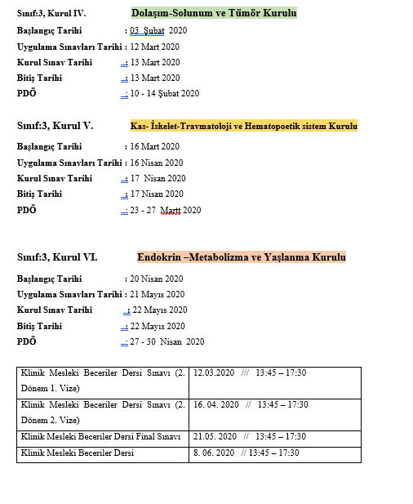
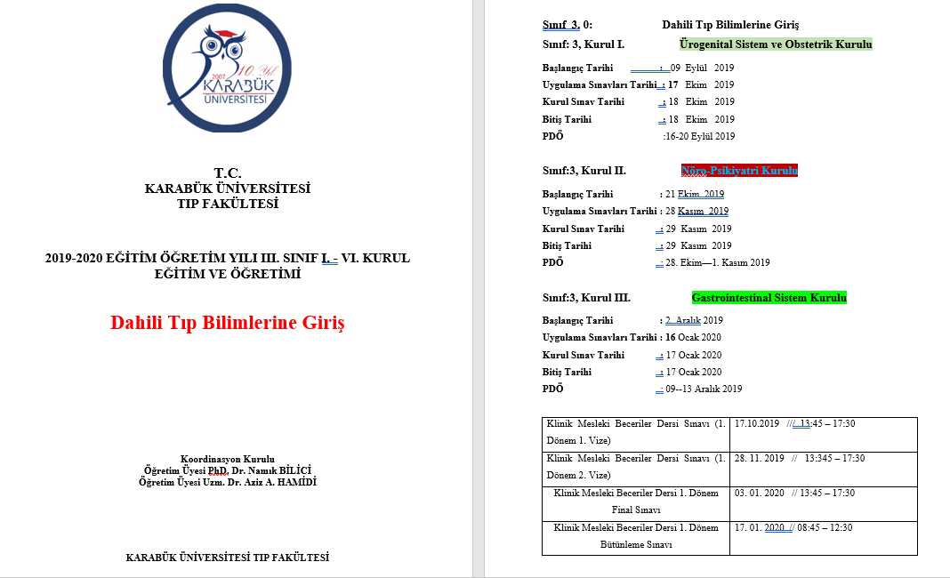

Akademik Takvim 2
